Sheet2
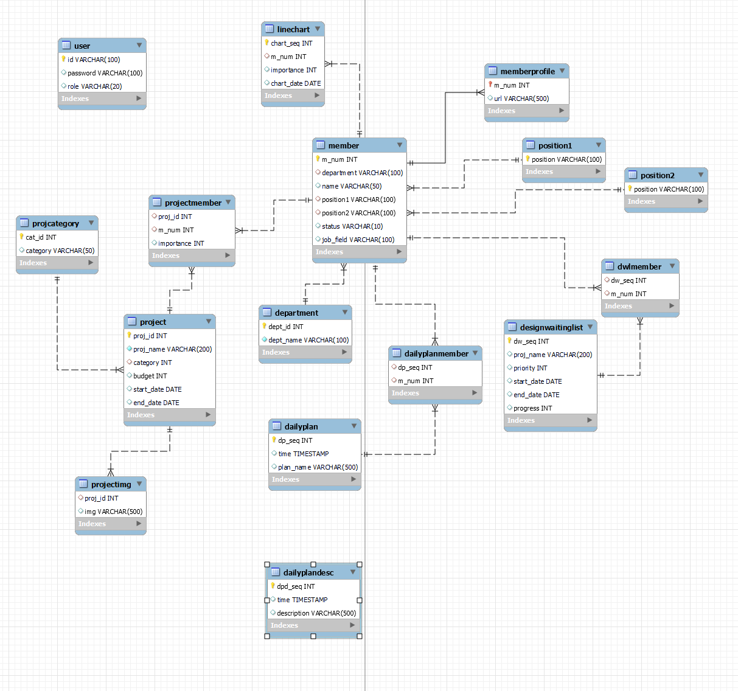
 |  |  |  | Mysql
HR 현황표 DB 명세서 |  |  |  | id : root
 |  |  |  | pw: password
 |  |  |  | database: hr
 |  |  |  | ip: localhost:3306(192.168.1.234)

DB명 | 컬럼 명 | 설명 | 자료형 | 키 | 기타
Member | m_num | 사원 식별 id | int | primary key | auto increment
 | department | 부서 명 | varchar(100) | foreign key references Departement(dept_id) | on delete set null/ on update cascade
 | name | 사원 이름 | varchar(50)
 | position1 | 직책(팀장 등) | varchar(100)(*java enum type) | foreign key references Position1(position) | on delete set null/ on update set null
 | position2 | 직급(인턴, 사원, 대리) | varchar(100)(*java enum type) | foreign key references Position2(position) | on delete set null/ on update set null
 | job_field | 직무 | varchar(100)
 | status | 재직상태(재직중 / 휴직 / 퇴사) | varchar(50)(*java enum type)
MemberProfile | m_num | 사원 식별 id | int | foreign key references Member(m_num) | on delete cascade / on update cascade
 | url | 이미지 경로 | varchar(500) |  | 이미지 명은 'm_num'_'name'.png
Department | dept_id | 부서 식별 id | int | primary key | auto increment
 | dept_name | 부서 명 | varchar(100) | unique key / not null
Position1 | position | 직책 | varchar(100) | primary key
Position2 | position | 직급(인턴, 사원, 대리) | varchar(100) | primary key
Project | proj_id | 프로젝트 식별 id | int | primary key | auto increment
 | proj_name | 프로젝트 명 | varchar(200) | unique key / not null
 | category | 카테고리 | int | foreign key references ProjCategory(cat_id) | on delete set null/ on update cascade
 | budget | 예산 | int
 | start_date | 프로젝트 시작 날짜 | DATE |  | current date
 | end_date | 프로젝트 완료 날짜 | DATE
ProjCategory | cat_id | 카테고리 id | int | primary key | auto increment
 | category | 카테고리 명 | varchar(50)
ProjectMember | proj_id | 프로젝트 명 | int | foreign key references Project(proj_id) | on delete cascade / on update cascade
 | m_num | 사원 식별 id | int | foreign key references Member(m_num) | on delete cascade / on update cascade
 | importance | 중요도(일반:50 dpm: 80 pm:100) | int
DailyPlan | dp_seq | 계획 식별 id | int | primary key | auto increment
 | plan_name | 일정 명 | varchar(500)
 | time | 시간 / 날짜 | Timestamp |  | now()
DailyPlanMember | dp_seq | 계획 식별 id | int | foreign key references DailyPlan(dp_seq) | on delete cascade / on update cascade
 | m_num | 사원 식별 id | int | foreign key references Member(m_num) | on delete cascade / on update cascade
DailyPlanDesc | dpd_seq | 계획 식별 id | int | foreign key references DailyPlan(dp_seq)
 | time | 날짜 | Timestamp |  | now()
 | description | 공지사항 | varchar(500)
DesignWaitingList | dw_seq | 프로젝트 식별 id | int | primary key | auto increment
 | proj_name | 프로젝트 명 | varchar(200)
 | priority | 우선도 | int
 | start_date | 시작 날짜 | DATE
 | end_date | 완료 날짜 및 마감날짜 | DATE
 | progress | 진척도 | int | check(0,20,40,60,80,100)
DMLMember | dw_seq | 프로젝트 식별 id | int | foreign key references DesignWaitinList(dw_seq) | on delete cascade / on update cascade
 | m_num | 사원 식별 id | int | foreign key references Member(m_num) | on delete cascade / on update cascade
User | id | 아이디 | varchar(100) | primary key
 | password | 비밀번호 | varchar(100)
 | role | 등급(ADMIN, USER) | varchar(20) |  | check ("ADMIN","USER")
LineChart | chart_seq | 차트 식별 id | int | primary key | auto increment
 | m_num | 사원 식별 id | int | foreign key references Member(m_num) | on delete cascade / on update cascade
 | importance | 중요도 | int
 | chart_date | 날짜 | DATE |  | current date

